상품제안서
타이틀리스트 투어스피드 6구 (3pc) | 상품코드: F01895

 |  |  |  |  |  |  | 02-412-0044 | www.easy1.co.kr
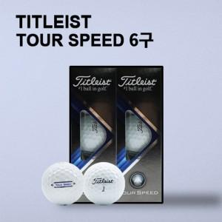

【상세/제작정보】 | ★타이틀리스트는 인기 품목으로 재고 부족할 수 있으니 꼭! 문의 먼저 주시기 바랍니다.

【인쇄/포장옵션】 | 풀칼라 / 포장지포장

【공급단가】 | 수량 | 20~ | 50~ | 100~ | 300~ | 500~
*VAT별도 | 단가 | 33,150원 | 32,640원 | 31,870원 | 30,600원 | 29,320원

【상품 URL】 | http://www.easy1.co.kr/src/goods_detail.php?gdno=1895

